冷冻侧回水环网压力PIT_6_CHWR_6等设备趋势曲线202
冷冻侧回水环网压力PIT_6_CHWR_6等设备趋势曲线2024-10-15至2024-10-30

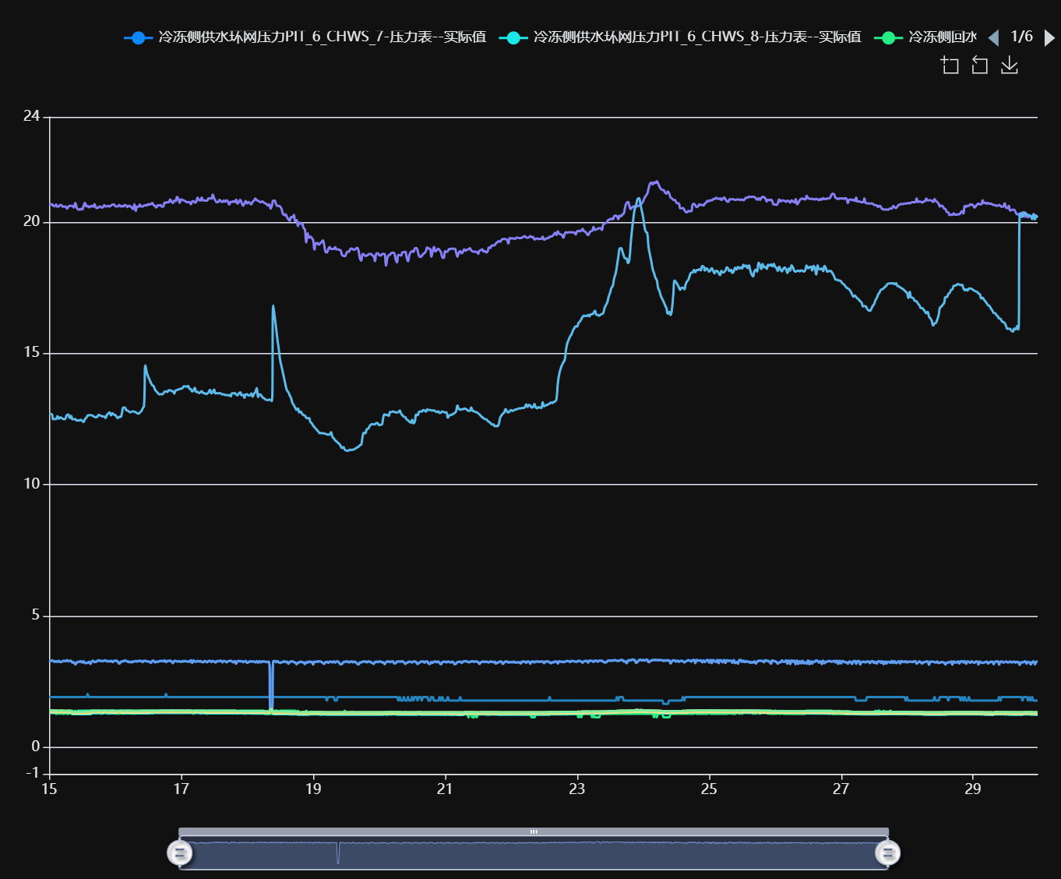

记录时间 | 冷冻侧供水环网压力PIT_6_CHWS_7-压力表--实际值 | 冷冻侧供水环网压力PIT_6_CHWS_8-压力表--实际值 | 冷冻侧回水环网流量FIT_6_CHWR_1-单向流量传感器--实际值 | 冷冻侧回水环网流量FIT_6_CHWR_2-单向流量传感器--实际值 | 冷冻侧回水环网温度TIT_6_CHWR_1-温度计--实际值 | 冷冻侧回水环网温度TIT_6_CHWR_2-温度计--实际值 | 冷冻侧回水环网压力PIT_6_CHWR_5-压力表--实际值 | 冷冻侧回水环网压力PIT_6_CHWR_6-压力表--实际值 | 冷冻侧末端支路供水压力PIT_6_CHWS_1-压力表--实际值 | 冷冻侧末端支路供水压力PIT_6_CHWS_2-压力表--实际值
2024-10-15 00:00:00 | 3.31 | 1.31 | 1.40 | 1.92 | 20.68 | 12.71 | 3.31 | 1.34 | 1.40 | 1.41
2024-10-15 00:30:00 | 3.30 | 1.31 | 1.40 | 1.92 | 20.66 | 12.70 | 3.29 | 1.34 | 1.40 | 1.41
2024-10-15 01:00:00 | 3.32 | 1.31 | 1.40 | 1.92 | 20.68 | 12.68 | 3.31 | 1.34 | 1.40 | 1.41
2024-10-15 01:30:00 | 3.30 | 1.31 | 1.40 | 1.92 | 20.62 | 12.49 | 3.29 | 1.34 | 1.40 | 1.41
2024-10-15 02:00:00 | 3.27 | 1.31 | 1.40 | 1.92 | 20.60 | 12.50 | 3.26 | 1.34 | 1.40 | 1.40
2024-10-15 02:30:00 | 3.29 | 1.31 | 1.28 | 1.92 | 20.66 | 12.50 | 3.28 | 1.34 | 1.40 | 1.41
2024-10-15 03:00:00 | 3.27 | 1.31 | 1.28 | 1.92 | 20.58 | 12.61 | 3.26 | 1.34 | 1.40 | 1.41
2024-10-15 03:30:00 | 3.30 | 1.31 | 1.40 | 1.92 | 20.59 | 12.51 | 3.29 | 1.34 | 1.39 | 1.40
2024-10-15 04:00:00 | 3.26 | 1.31 | 1.28 | 1.92 | 20.65 | 12.57 | 3.25 | 1.34 | 1.40 | 1.41
2024-10-15 04:30:00 | 3.26 | 1.31 | 1.40 | 1.92 | 20.64 | 12.54 | 3.26 | 1.34 | 1.40 | 1.40
2024-10-15 05:00:00 | 3.30 | 1.31 | 1.28 | 1.92 | 20.58 | 12.51 | 3.29 | 1.34 | 1.40 | 1.40
2024-10-15 05:30:00 | 3.30 | 1.30 | 1.28 | 1.92 | 20.58 | 12.49 | 3.30 | 1.34 | 1.39 | 1.40
2024-10-15 06:00:00 | 3.29 | 1.31 | 1.40 | 1.92 | 20.59 | 12.54 | 3.28 | 1.34 | 1.39 | 1.40
2024-10-15 06:30:00 | 3.32 | 1.31 | 1.28 | 1.92 | 20.51 | 12.66 | 3.32 | 1.34 | 1.39 | 1.40
2024-10-15 07:00:00 | 3.28 | 1.31 | 1.28 | 1.92 | 20.58 | 12.67 | 3.28 | 1.34 | 1.40 | 1.40
2024-10-15 07:30:00 | 3.30 | 1.30 | 1.40 | 1.92 | 20.62 | 12.54 | 3.30 | 1.34 | 1.39 | 1.40
2024-10-15 08:00:00 | 3.30 | 1.30 | 1.28 | 1.92 | 20.61 | 12.62 | 3.29 | 1.34 | 1.39 | 1.40
2024-10-15 08:30:00 | 3.24 | 1.27 | 1.40 | 1.92 | 20.61 | 12.49 | 3.23 | 1.30 | 1.35 | 1.36
2024-10-15 09:00:00 | 3.25 | 1.27 | 1.28 | 1.92 | 20.55 | 12.49 | 3.24 | 1.29 | 1.36 | 1.36
2024-10-15 09:30:00 | 3.18 | 1.27 | 1.40 | 1.92 | 20.72 | 12.50 | 3.16 | 1.30 | 1.35 | 1.36
2024-10-15 10:00:00 | 3.23 | 1.27 | 1.28 | 1.92 | 20.56 | 12.44 | 3.22 | 1.30 | 1.35 | 1.36
2024-10-15 10:30:00 | 3.26 | 1.27 | 1.40 | 1.92 | 20.48 | 12.45 | 3.26 | 1.30 | 1.35 | 1.36
2024-10-15 11:00:00 | 3.26 | 1.27 | 1.40 | 1.92 | 20.47 | 12.45 | 3.26 | 1.29 | 1.35 | 1.36
2024-10-15 11:30:00 | 3.29 | 1.27 | 1.40 | 1.92 | 20.50 | 12.47 | 3.28 | 1.30 | 1.35 | 1.36
2024-10-15 12:00:00 | 3.24 | 1.27 | 1.40 | 1.92 | 20.48 | 12.43 | 3.24 | 1.30 | 1.35 | 1.36
2024-10-15 12:30:00 | 3.29 | 1.27 | 1.40 | 1.92 | 20.61 | 12.39 | 3.28 | 1.30 | 1.35 | 1.36
2024-10-15 13:00:00 | 3.22 | 1.27 | 1.40 | 1.92 | 20.73 | 12.50 | 3.21 | 1.30 | 1.35 | 1.37
2024-10-15 13:30:00 | 3.23 | 1.27 | 1.40 | 1.92 | 20.60 | 12.55 | 3.22 | 1.30 | 1.36 | 1.37
2024-10-15 14:00:00 | 3.23 | 1.27 | 1.40 | 2.04 | 20.62 | 12.63 | 3.22 | 1.30 | 1.36 | 1.37
2024-10-15 14:30:00 | 3.26 | 1.27 | 1.40 | 1.92 | 20.56 | 12.65 | 3.26 | 1.30 | 1.36 | 1.37
2024-10-15 15:00:00 | 3.20 | 1.27 | 1.40 | 1.92 | 20.59 | 12.65 | 3.18 | 1.30 | 1.36 | 1.37
2024-10-15 15:30:00 | 3.28 | 1.30 | 1.40 | 1.92 | 20.61 | 12.64 | 3.27 | 1.34 | 1.39 | 1.40
2024-10-15 16:00:00 | 3.30 | 1.30 | 1.40 | 1.92 | 20.58 | 12.62 | 3.30 | 1.34 | 1.39 | 1.40
2024-10-15 16:30:00 | 3.26 | 1.31 | 1.40 | 1.92 | 20.68 | 12.58 | 3.25 | 1.34 | 1.39 | 1.40
2024-10-15 17:00:00 | 3.26 | 1.30 | 1.40 | 1.92 | 20.55 | 12.57 | 3.26 | 1.34 | 1.39 | 1.40
2024-10-15 17:30:00 | 3.30 | 1.31 | 1.40 | 1.92 | 20.53 | 12.59 | 3.29 | 1.34 | 1.39 | 1.40
2024-10-15 18:00:00 | 3.32 | 1.30 | 1.40 | 1.92 | 20.57 | 12.66 | 3.32 | 1.34 | 1.39 | 1.40
2024-10-15 18:30:00 | 3.31 | 1.31 | 1.40 | 1.92 | 20.59 | 12.64 | 3.29 | 1.34 | 1.39 | 1.40
2024-10-15 19:00:00 | 3.30 | 1.30 | 1.28 | 1.92 | 20.55 | 12.62 | 3.29 | 1.34 | 1.39 | 1.40
2024-10-15 19:30:00 | 3.29 | 1.30 | 1.40 | 1.92 | 20.55 | 12.60 | 3.28 | 1.33 | 1.39 | 1.40
2024-10-15 20:00:00 | 3.31 | 1.31 | 1.40 | 1.92 | 20.64 | 12.60 | 3.31 | 1.34 | 1.39 | 1.40
2024-10-15 20:30:00 | 3.32 | 1.31 | 1.40 | 1.92 | 20.60 | 12.54 | 3.31 | 1.34 | 1.39 | 1.40
2024-10-15 21:00:00 | 3.29 | 1.30 | 1.40 | 1.92 | 20.60 | 12.66 | 3.27 | 1.34 | 1.39 | 1.40
2024-10-15 21:30:00 | 3.29 | 1.30 | 1.28 | 1.92 | 20.61 | 12.71 | 3.28 | 1.34 | 1.39 | 1.40
2024-10-15 22:00:00 | 3.29 | 1.30 | 1.40 | 1.92 | 20.59 | 12.75 | 3.28 | 1.34 | 1.39 | 1.40
2024-10-15 22:30:00 | 3.30 | 1.30 | 1.40 | 1.92 | 20.63 | 12.64 | 3.29 | 1.33 | 1.39 | 1.40
2024-10-15 23:00:00 | 3.26 | 1.30 | 1.40 | 1.92 | 20.66 | 12.72 | 3.25 | 1.34 | 1.39 | 1.40
2024-10-15 23:30:00 | 3.30 | 1.30 | 1.40 | 1.92 | 20.67 | 12.67 | 3.29 | 1.33 | 1.39 | 1.40
2024-10-16 00:00:00 | 3.31 | 1.30 | 1.40 | 1.92 | 20.61 | 12.66 | 3.30 | 1.33 | 1.39 | 1.40
2024-10-16 00:30:00 | 3.30 | 1.30 | 1.28 | 1.92 | 20.59 | 12.59 | 3.30 | 1.33 | 1.39 | 1.39
2024-10-16 01:00:00 | 3.27 | 1.31 | 1.40 | 1.92 | 20.60 | 12.54 | 3.25 | 1.34 | 1.39 | 1.40
2024-10-16 01:30:00 | 3.20 | 1.31 | 1.28 | 1.92 | 20.65 | 12.59 | 3.19 | 1.34 | 1.39 | 1.40
2024-10-16 02:00:00 | 3.26 | 1.30 | 1.40 | 1.92 | 20.59 | 12.58 | 3.25 | 1.34 | 1.39 | 1.40
2024-10-16 02:30:00 | 3.29 | 1.30 | 1.40 | 1.92 | 20.61 | 12.75 | 3.27 | 1.33 | 1.39 | 1.40
2024-10-16 03:00:00 | 3.28 | 1.30 | 1.28 | 1.92 | 20.59 | 12.94 | 3.28 | 1.33 | 1.39 | 1.40
2024-10-16 03:30:00 | 3.32 | 1.30 | 1.40 | 1.92 | 20.65 | 12.94 | 3.31 | 1.33 | 1.39 | 1.40
2024-10-16 04:00:00 | 3.30 | 1.30 | 1.40 | 1.92 | 20.63 | 12.85 | 3.29 | 1.33 | 1.39 | 1.40
2024-10-16 04:30:00 | 3.29 | 1.30 | 1.40 | 1.92 | 20.57 | 12.82 | 3.27 | 1.33 | 1.39 | 1.40
2024-10-16 05:00:00 | 3.26 | 1.30 | 1.40 | 1.92 | 20.62 | 12.79 | 3.25 | 1.33 | 1.39 | 1.40
2024-10-16 05:30:00 | 3.26 | 1.30 | 1.40 | 1.92 | 20.60 | 12.76 | 3.26 | 1.33 | 1.39 | 1.40
2024-10-16 06:00:00 | 3.25 | 1.30 | 1.28 | 1.92 | 20.55 | 12.78 | 3.24 | 1.33 | 1.39 | 1.40
2024-10-16 06:30:00 | 3.28 | 1.30 | 1.40 | 1.92 | 20.49 | 12.79 | 3.27 | 1.33 | 1.39 | 1.40
2024-10-16 07:00:00 | 3.27 | 1.30 | 1.28 | 1.92 | 20.67 | 12.78 | 3.27 | 1.33 | 1.39 | 1.40
2024-10-16 07:30:00 | 3.29 | 1.30 | 1.40 | 1.92 | 20.42 | 12.76 | 3.29 | 1.33 | 1.39 | 1.39
2024-10-16 08:00:00 | 3.28 | 1.30 | 1.40 | 1.92 | 20.58 | 12.72 | 3.27 | 1.33 | 1.39 | 1.39
2024-10-16 08:30:00 | 3.30 | 1.30 | 1.40 | 1.92 | 20.58 | 12.71 | 3.30 | 1.33 | 1.39 | 1.40
2024-10-16 09:00:00 | 3.30 | 1.30 | 1.40 | 1.92 | 20.66 | 12.75 | 3.29 | 1.33 | 1.38 | 1.39
2024-10-16 09:30:00 | 3.30 | 1.30 | 1.40 | 1.92 | 20.59 | 12.80 | 3.28 | 1.33 | 1.39 | 1.40
2024-10-16 10:00:00 | 3.26 | 1.30 | 1.40 | 1.92 | 20.59 | 12.90 | 3.25 | 1.33 | 1.39 | 1.40
2024-10-16 10:30:00 | 3.30 | 1.30 | 1.40 | 1.92 | 20.62 | 13.01 | 3.30 | 1.33 | 1.39 | 1.40
2024-10-16 11:00:00 | 3.30 | 1.30 | 1.40 | 1.92 | 20.64 | 14.54 | 3.29 | 1.33 | 1.39 | 1.40
2024-10-16 11:30:00 | 3.29 | 1.30 | 1.40 | 1.92 | 20.63 | 14.28 | 3.28 | 1.33 | 1.39 | 1.40
2024-10-16 12:00:00 | 3.27 | 1.30 | 1.40 | 1.92 | 20.68 | 14.12 | 3.27 | 1.33 | 1.39 | 1.40
2024-10-16 12:30:00 | 3.27 | 1.30 | 1.40 | 1.92 | 20.66 | 14.00 | 3.26 | 1.34 | 1.39 | 1.40
2024-10-16 13:00:00 | 3.22 | 1.31 | 1.40 | 1.92 | 20.69 | 13.88 | 3.22 | 1.34 | 1.39 | 1.40
2024-10-16 13:30:00 | 3.30 | 1.30 | 1.40 | 1.92 | 20.72 | 13.79 | 3.30 | 1.34 | 1.39 | 1.40
2024-10-16 14:00:00 | 3.31 | 1.31 | 1.40 | 1.92 | 20.64 | 13.75 | 3.30 | 1.34 | 1.39 | 1.40
2024-10-16 14:30:00 | 3.25 | 1.31 | 1.40 | 1.92 | 20.61 | 13.62 | 3.24 | 1.34 | 1.39 | 1.40
2024-10-16 15:00:00 | 3.27 | 1.31 | 1.40 | 1.92 | 20.55 | 13.55 | 3.26 | 1.34 | 1.39 | 1.40
2024-10-16 15:30:00 | 3.27 | 1.31 | 1.40 | 1.92 | 20.64 | 13.50 | 3.26 | 1.34 | 1.39 | 1.40
2024-10-16 16:00:00 | 3.29 | 1.31 | 1.40 | 1.92 | 20.63 | 13.44 | 3.28 | 1.34 | 1.39 | 1.41
2024-10-16 16:30:00 | 3.30 | 1.31 | 1.40 | 1.92 | 20.65 | 13.45 | 3.29 | 1.34 | 1.39 | 1.41
2024-10-16 17:00:00 | 3.30 | 1.31 | 1.40 | 1.92 | 20.58 | 13.44 | 3.29 | 1.34 | 1.39 | 1.41
2024-10-16 17:30:00 | 3.29 | 1.31 | 1.40 | 1.92 | 20.59 | 13.47 | 3.28 | 1.34 | 1.39 | 1.41
2024-10-16 18:00:00 | 3.32 | 1.31 | 1.40 | 1.92 | 20.74 | 13.54 | 3.31 | 1.34 | 1.39 | 1.41
2024-10-16 18:30:00 | 3.26 | 1.31 | 1.40 | 2.04 | 20.73 | 13.55 | 3.25 | 1.34 | 1.40 | 1.41
2024-10-16 19:00:00 | 3.29 | 1.31 | 1.40 | 1.92 | 20.75 | 13.53 | 3.29 | 1.34 | 1.39 | 1.41
2024-10-16 19:30:00 | 3.30 | 1.31 | 1.40 | 1.92 | 20.75 | 13.60 | 3.29 | 1.34 | 1.39 | 1.41
2024-10-16 20:00:00 | 3.31 | 1.31 | 1.40 | 1.92 | 20.86 | 13.60 | 3.31 | 1.34 | 1.40 | 1.41
2024-10-16 20:30:00 | 3.27 | 1.31 | 1.40 | 1.92 | 20.78 | 13.56 | 3.27 | 1.34 | 1.40 | 1.41
2024-10-16 21:00:00 | 3.22 | 1.31 | 1.40 | 1.92 | 20.72 | 13.56 | 3.21 | 1.34 | 1.40 | 1.41
2024-10-16 21:30:00 | 3.30 | 1.31 | 1.40 | 1.92 | 20.81 | 13.47 | 3.29 | 1.34 | 1.39 | 1.41
2024-10-16 22:00:00 | 3.30 | 1.31 | 1.40 | 1.92 | 20.80 | 13.59 | 3.29 | 1.34 | 1.39 | 1.41
2024-10-16 22:30:00 | 3.28 | 1.31 | 1.40 | 1.92 | 20.95 | 13.60 | 3.27 | 1.34 | 1.40 | 1.41
2024-10-16 23:00:00 | 3.29 | 1.31 | 1.40 | 1.92 | 20.89 | 13.63 | 3.28 | 1.34 | 1.40 | 1.40
2024-10-16 23:30:00 | 3.28 | 1.31 | 1.40 | 1.92 | 20.73 | 13.64 | 3.27 | 1.34 | 1.39 | 1.41
2024-10-17 00:00:00 | 3.27 | 1.31 | 1.40 | 1.92 | 20.86 | 13.66 | 3.26 | 1.34 | 1.39 | 1.41
2024-10-17 00:30:00 | 3.30 | 1.31 | 1.40 | 1.92 | 20.84 | 13.68 | 3.28 | 1.34 | 1.40 | 1.41
2024-10-17 01:00:00 | 3.29 | 1.31 | 1.40 | 1.92 | 20.82 | 13.75 | 3.27 | 1.34 | 1.39 | 1.40
2024-10-17 01:30:00 | 3.30 | 1.31 | 1.40 | 1.92 | 20.79 | 13.75 | 3.29 | 1.34 | 1.39 | 1.41
2024-10-17 02:00:00 | 3.28 | 1.31 | 1.40 | 1.92 | 20.76 | 13.73 | 3.27 | 1.34 | 1.39 | 1.41
2024-10-17 02:30:00 | 3.28 | 1.31 | 1.40 | 1.92 | 20.75 | 13.76 | 3.27 | 1.34 | 1.40 | 1.41
2024-10-17 03:00:00 | 3.27 | 1.31 | 1.40 | 1.92 | 20.76 | 13.66 | 3.26 | 1.34 | 1.39 | 1.41
2024-10-17 03:30:00 | 3.33 | 1.31 | 1.40 | 1.92 | 20.67 | 13.64 | 3.32 | 1.34 | 1.39 | 1.41
...

